月菜單
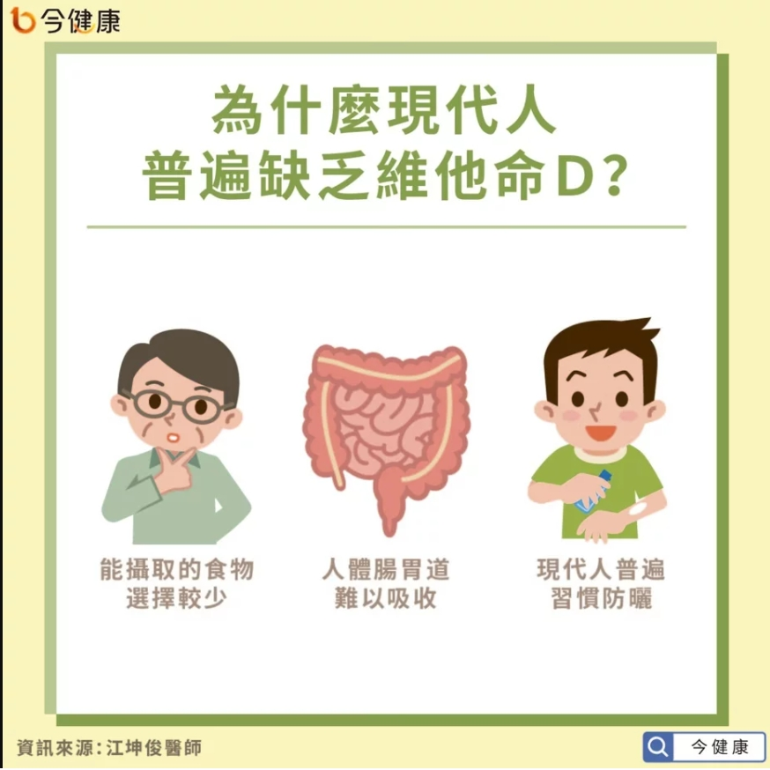
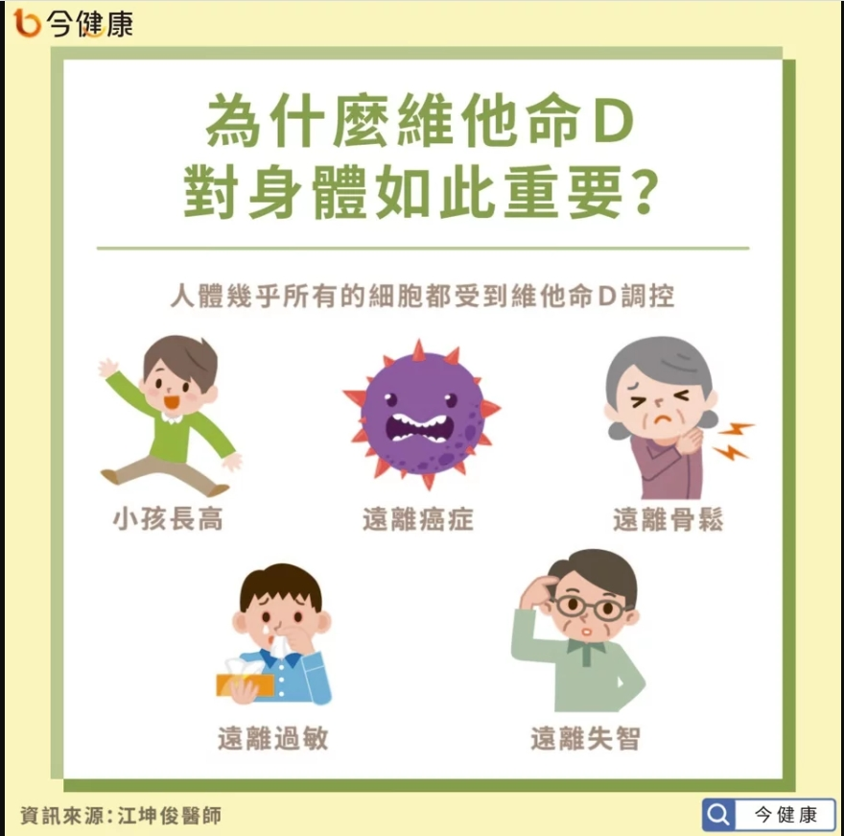
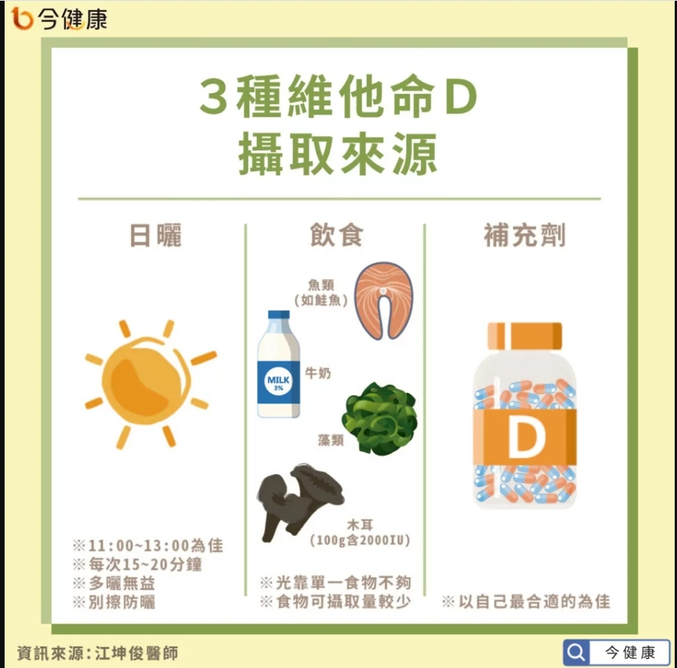
宜蘭縣壯圍鄉壯圍國中 111年10月份 素食 菜單

日期 | 星期 | 主食 | 副食 |  |  |  | 湯 | 水果/乳品 | 熱量 (大卡) | 全穀 雜糧類 (份) | 豆魚 蛋肉類 (份) | 蔬菜類 (份) | 油脂類 (份) | 水果類 (份) | 乳品類 (份) | 鈣 含量 (mg)
10/03 | 一 | 白飯 | 咖哩豆腸 | 螞蟻上樹 | 素青菜 | 時蔬 | 海芽蛋花湯 | 水果 | 870 | 6.8 | 2.0 | 2.5 | 2.7 | 1.0 | 0.0 | 229
10/04 | 二 | 五穀飯 | 醬炒麵腸 | 蕃茄炒蛋 | 素青菜 | 時蔬 | 素酸辣湯 |  | 814 | 5.5 | 3.2 | 2.5 | 2.8 | 0.0 | 0.0 | 225
10/05 | 三 | 特餐 | 家鄉油飯 | 沙茶大黑干 | 素青菜 | 海帶干絲 | 肉骨茶湯 | 水果 | 830 | 5.5 | 2.9 | 2.0 | 2.6 | 1.0 | 0.0 | 462
10/06 | 四 | 糙米飯 | 椒鹽素雞丁 | 蒲瓜三絲 | 素青菜 | 時蔬 | 枸杞玉米節湯 |  | 791 | 6.3 | 2.0 | 2.4 | 3.1 | 0.0 | 0.0 | 151
10/07 | 五 | 白飯 | 鮮菇麵圈 | 芹炒干片 | 素青菜 | 時蔬 | 綜合燒仙草 | 鮮奶 | 944 | 7.2 | 2.6 | 2.1 | 2.6 | 0.0 | 0.5 | 731
10/11 | 二 | 白飯 | 家常百頁豆腐 | 玉菜豆皮 | 素青菜 | 時蔬 | 味噌湯 |  | 767 | 5.5 | 2.7 | 2.5 | 2.6 | 0.0 | 0.0 | 299
10/12 | 三 | 特餐 | 滑蛋什錦粥 | 海結滷豆干 | 素青菜 | 日式毛豆 | 甜心捲 | 水果 | 813 | 5.5 | 2.9 | 1.5 | 2.5 | 1.0 | 0.0 | 485
10/13 | 四 | 糙米飯 | 紅燒獅子頭 | 腰果玉米干丁 | 素青菜 | 時蔬 | 養生山藥湯 |  | 801 | 6.6 | 2.1 | 2.4 | 2.7 | 0.0 | 0.0 | 306
10/14 | 五 | 白飯 | 蜜汁小豆干 | 生香菇蒸蛋 | 彩繪大黃瓜 | 時蔬 | 綠豆薏仁湯 | 優酪乳 | 901 | 6.8 | 2.5 | 2.0 | 2.5 | 0.0 | 0.5 | 787
10/17 | 一 | 白飯 | 鍋燒滷味 | 腐皮白菜 | 素青菜 | 時蔬 | 玉米蛋花湯 | 水果 | 813 | 6.0 | 2.0 | 2.8 | 2.5 | 1.0 | 0.0 | 397
10/18 | 二 | 燕麥飯 | 三杯油豆腐 | 雙色炒蛋 | 素青菜 | 時蔬 | 蒲瓜素羊湯 |  | 772 | 5.5 | 2.7 | 2.7 | 2.6 | 0.0 | 0.0 | 331
10/19 | 三 | 特餐 | 干丁炸醬麵 | 五香豆包 | 素青菜 | 韓式炒年糕 | 蘿蔔素丸湯 | 水果 | 838 | 5.3 | 3.2 | 1.8 | 2.7 | 1.0 | 0.0 | 366
10/20 | 四 | 糙米飯 | 和風揚出豆腐 | 山藥素肚 | 素青菜 | 時蔬 | 金茸蛋花湯 |  | 782 | 6.1 | 2.2 | 2.2 | 3.0 | 0.0 | 0.0 | 306
10/21 | 五 | 白飯 | 綠花椰干片 | 蔬菜天婦羅 | 素青菜 | 時蔬 | 紫米芋圓湯 | 鮮奶 | 946 | 7.4 | 2.0 | 2.7 | 3.0 | 0.0 | 0.5 | 640
10/24 | 一 | 白飯 | 四寶素醬 | 紅燒豆雞 | 素青菜 | 時蔬 | 紫菜蛋花湯 | 水果 | 856 | 5.6 | 3.1 | 2.0 | 2.7 | 1.0 | 0.0 | 712
10/25 | 二 | 五穀飯 | 素香菇海苔燒 | 三彩干絲 | 素青菜 | 塔香海根 | 花瓜香菇牛蒡湯 |  | 724 | 5.5 | 2.0 | 2.5 | 2.8 | 0.0 | 0.0 | 555
10/26 | 三 | 特餐 | 香吉排漢堡 | 茄汁豆包 | 小黃瓜 | 黃金雙薯 | 玉米濃湯 | 水果 | 832 | 5.8 | 2.8 | 1.0 | 2.9 | 1.0 | 0.0 | 123
10/27 | 四 | 糙米飯 | 香滷大黑干 | 蛋酥高麗菜 | 素青菜 | 時蔬 | 榨菜粉絲湯 |  | 760 | 5.9 | 2.0 | 3.0 | 2.7 | 0.0 | 0.0 | 366
10/28 | 五 | 白飯 | 紹子豆腐 | 玉米蒸蛋 | 紅蘿蔔炒蛋 | 絲瓜麵線 | 銀耳QQ湯 | 優酪乳 | 888 | 6.3 | 3.0 | 1.2 | 2.6 | 0.0 | 0.5 | 405
10/31 | 一 | 白飯 | 酥炸雙脆 | 木須香筍 | 素青菜 | 時蔬 | 海結冬瓜湯 | 水果 | 803 | 5.5 | 2.0 | 2.9 | 3.0 | 1.0 | 0.0 | 182
營養小知識-維他命D

